工作表1
偏移量 | 大小 | 用途 | 16進制 | 10進制 | 單位
00h | 2 | 用於標識的魔數 | 42 4d | - | -
02h | 4 | BMP檔案的大小 | 00 00 1d e6 | 7654 | bytes
06h | 2 | 保留；實際值因建立程式而異 | 00 00 | 0 | -
08h | 2 | 保留；實際值因建立程式而異 | 00 00 | 0 | -
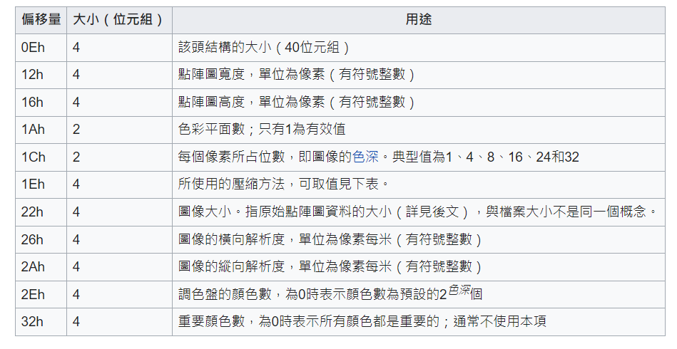
0Ah | 4 | 點陣圖資料起始位址 | 00 00 00 36 | 54 | -
0Eh | 4 | 檔頭結構的大小 | 00 00 00 28 | 40 | bytes
12h | 4 | 點陣圖寬度 | 00 00 00 32 | 50 | pixel
16h | 4 | 點陣圖高度 | 00 00 00 32 | 50 | pixel
1Ah | 2 | 色彩平面數 | 00 01 | 1 | 有效量
1Ch | 2 | 每個像素所占位數 | 00 18 |  | 占位數
1Eh | 4 | 使用的壓縮方法 | 00 00 00 00 | 0 | -
22h | 4 | 圖像大小 | 00 00 1D B0 | 7600 | -
26h | 4 | 圖像的橫向解析度 | 00 00 00 00 | 0 | pixel
2Ah | 4 | 圖像的縱向解析度 | 00 00 00 00 | 0 | pixel
2Eh | 4 | 調色盤的顏色數 | 00 00 00 00 | 0 | -
32h | 4 | 重要顏色數 | 0 | 0 | -

